固定资产采购申请单第2页
固定资产申请单

固定资产采购描述 |  | 第二页

 | 内容包括且不限于固定资产采购理由；固定资产采购用途、预计
 | 效益回收期以及其他需要特别说明的事项

 | 2021-悬架系统-商用车集成式智能空气弹簧系统-ZY2147项目，为满足开发需要现需要采购一台逻辑分析仪来支持开发研制。技术要求文件见附件。 备注：预估价格仅供参考，最终以采购定价为准。

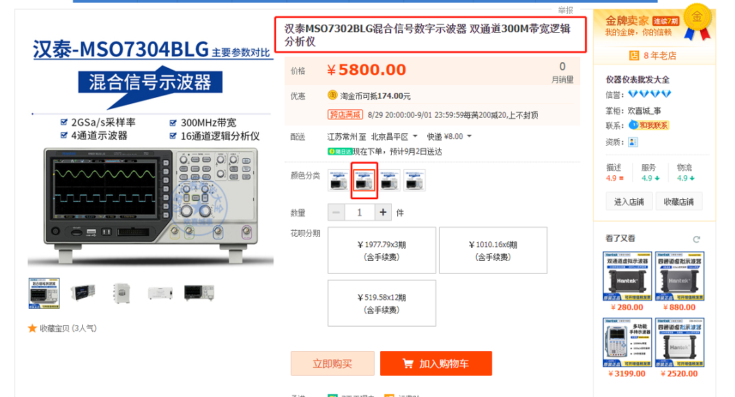

参考图

